시트1
 | ApsaraDB for RDS (中文: 关系型数据库)
Documentation | Documentation_EN | Documentation_CH
기능 | MySQL, SQL Server, PostgreSQL, MariaDB TX 엔진, Disaster, backup, recovery, monitoring, migration등 솔루션 제공
데이터베이스 엔진 | MySQL, PolarDB, PostgreSQL, MariaDB TX, Microsoft SQL Server.
Storage Type | - Basic: ESSD PL1, Standard SSD
 | - Enterprise: Local SSD
 | - High-availability: Local SSD; ESSD PL1; ESSD PL2; ESSD PL3; Standard SSD
Zone Primary Node | 선택 가능
Deployment Method(배포방법) | - Single-zone | Primary와 Secondary 인스턴스는 같은 zone에 있어야 한다
 | - Multi-zone | Cross-zone disaster recovery를 위해 primary와 secondary instance는 서로 다른 zone에서 생성해야 한다(추가 비용 없음)
 | - 제한 | Basic edition은 multi-zone을 지원하지 않는다, Multi-zone은 일부 region에서 지원하지 않는다
Instance Type | - Dedicated (전용)
 | - General-purpose
Capacity (용량) | 최소 5GB
Why choose ApsaraDB for RDS | - Custoimzed database engines
 | - Cost effective and easy to use
 | - High performance
 | - High availability and disaster tolerance
 | - High security : Ddos protection
 | - Competitive advantages of ApsaraDB RDS instances over self-managed databases.
Edition | 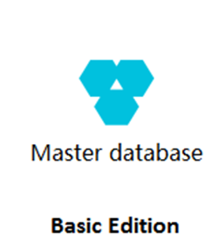 Basic(基础版) | - 1개의 primary RDS로 구성이 되며, computing is separated from storage, 비용절약 에디션
 |  | 장점(기능): | - Performance: 기타 에디션처럼 secondary에 데이터를 복사할 필요가 없기 때문에 성능이 상대적으로 좋은 편이다.
 |  |  | - Reliability: 컴퓨팅과 스토리지가 분리되어 컴퓨팅쪽에서 문제가 발생할 때 데이터에 지장이 없어서 데이터 손실을 예방할 있다.
 |  |  | - Cost-effectiveness: 고가용성 에디션보다 절반정도의 비용을 절약할 수 있다.
 |  | Features: | - 제공O: IP Address whitelist, monitoring, alerting, backup, restoration
 |  |  | - 제공X: Primary/secondary switchover, Cross-zone migration, Log management, Read-only instance
 |  | Scenarios: | - 소규모 웹사이트 및 애플리케이션
 |  |  | - 개인 학습
 |  |  | - 개발 및 테스트 시 사용
 | Enterprise(三节点企业版) | - 3개(Primary, Secondary, Logger)로 구성. Primary에서 Secondary, logger로 동기화 되며 데이터의 일관성, 안전성을 보장한다, 성능을 보장하기 위해 3개는 모두 같은 리전에서 만들어야 한다.
 |  | Database engine version | MySQL 5.7, MySQL 8.0
 |  | Instance Famalies | 전용 인스턴스 패밀리 & 전용 호스트 인스턴스 패밀리
 |  | 장점(기능) | - High reliability | RPT (Recovery Point Object) = 0을 만족하며 데이터 손실이 거의 없다
 |  |  |  | 같은 도시에 3개의 서로 다른 데이터 센터에 만들 수 있기 때문에 Cross-zone disaster recovery까지 가능하다
 |  |  | - Comprehensive functionality (다양한 기능 제공) | Automatic scaling, backup and restoration, performance optimization, read/write splitting, and SQL Explorer, SQL 로그 5년까지 보관가능, Database access behavior추적가능
 |  |  | - Strong consistency and high availability (일관성 및 고가용성 유지)
 | 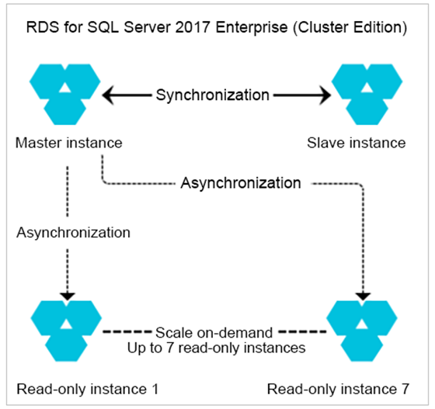 Cluster(集群版) | - SQL Server 2017버전만 지원; Native SQL Server AlwaysOnt technology기반;
 |  | - Read-only instance 생성가능하며 각 인스턴스별 내부에서 접근이 가능한 endpoint가 나올 것이다.
 |  | - 해당 클러스터 에디션 사용 시 고가용성을 구현이 가능한 Primary, secondary instance만 우선 생성이 되며 read-only instance 추가(최대 7개까지) 가능. - Single-zone 혹은 Multi-zone에서 생성가능.
 |  | - 주의! Read only로 고가용성을 구현하려면 2개의 Read only instance를 생성해야 한다. (필수아님)
 |  | 장점(기능) | - Scalable read capability | Read only는 Primary instance보다 더 높은 성능을 가진 인스턴스로 사용이 가능하며 더 높은 read 성능을 가질 수 있다.
 |  |  | - Flexible cost control | read only RDS instance는 general-purpose instance를 사용할 수 있으며 비용효율적이다.
 |  |  |  | Read-only는 Primary보다 더 낮은(저렴) 사양을 사용할 수 있으며 여러 read-only인스턴스를 통해 primary RDS의 read request를 offload할 수 있다. 백그라운드에서 동작중인 intelligent analytics applications에서 보낸 request를 처리하는데도 많이 사용한다.
 |  | Scenarios | - 블랙 프라이데이와 같은 할인명절에 많이 사용하며, 높은 사양을 가진 read-only인스턴스로 높은 read request를 처리하며 read/write를 분리하여 트래픽을 관리한다.
 |  |  | - 데이터 분석 등 개발용으로 사용하며 개별 read-only를 만들어서 요청을 처리한다. 이는 primary instance에 메인작업에 지장을 주지 않기 위해 개별적으로 read-only 인스턴스를 두는 경우가 있다
 | 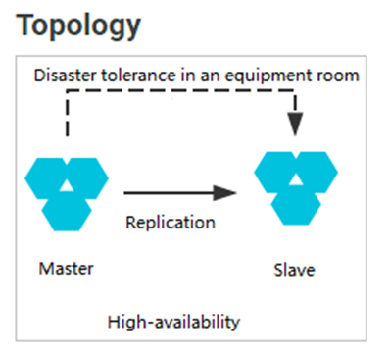 High-availability(高可用版) | - Primary & Secondary 인스턴스로 구성가능, 80%이상의 비즈니스 시나리오에 활용가능 (Internet, IoT, online retail, logistics, gaming)
 |  | - Primary와 Secondary는 같은 zone에 존재할 수있으며 같은 region의 서로 다른 zone에 존재할 수도 있다.
 |  | 장점(기능) | - High availability | 해당 에디션 사용 시 semi-synchronous mode(반 동기화 모드)로 동작된다. Primary instance가 오작동 시 secondary instance가 대신 동작된다.
 |  |  | - Comprehensive functionality | 기능: automatic scaling, backup, restoration, performance optimization, read/write splitting, SQL Explorer. SQL로그를 최대 5년까지 저장가능. 데이터베이스 액세스 행위 추적 등

